Instrucciones
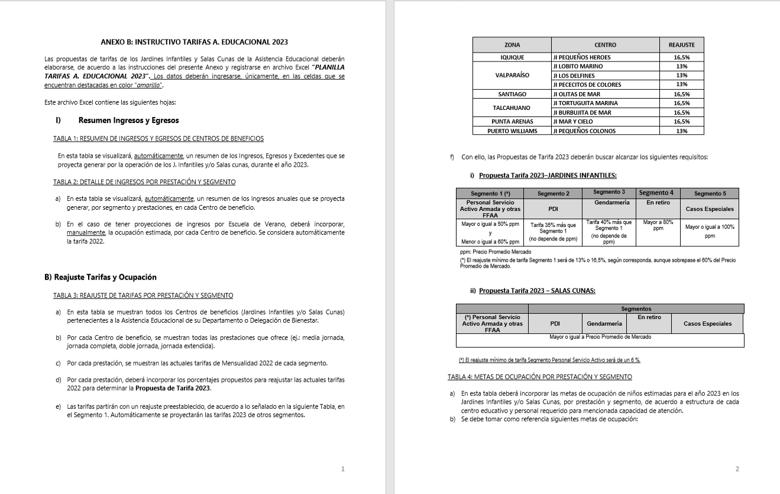
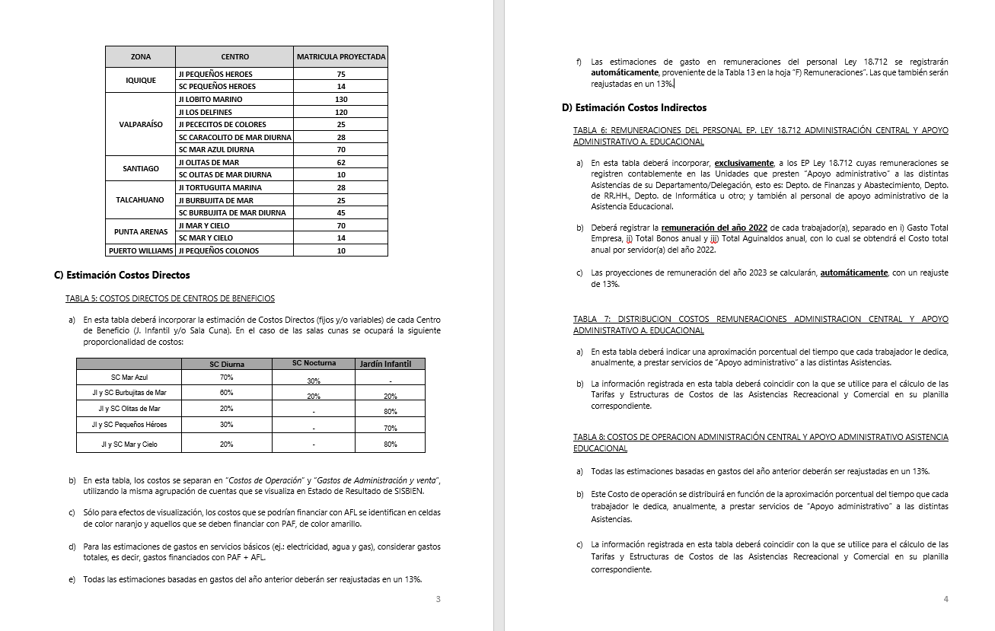
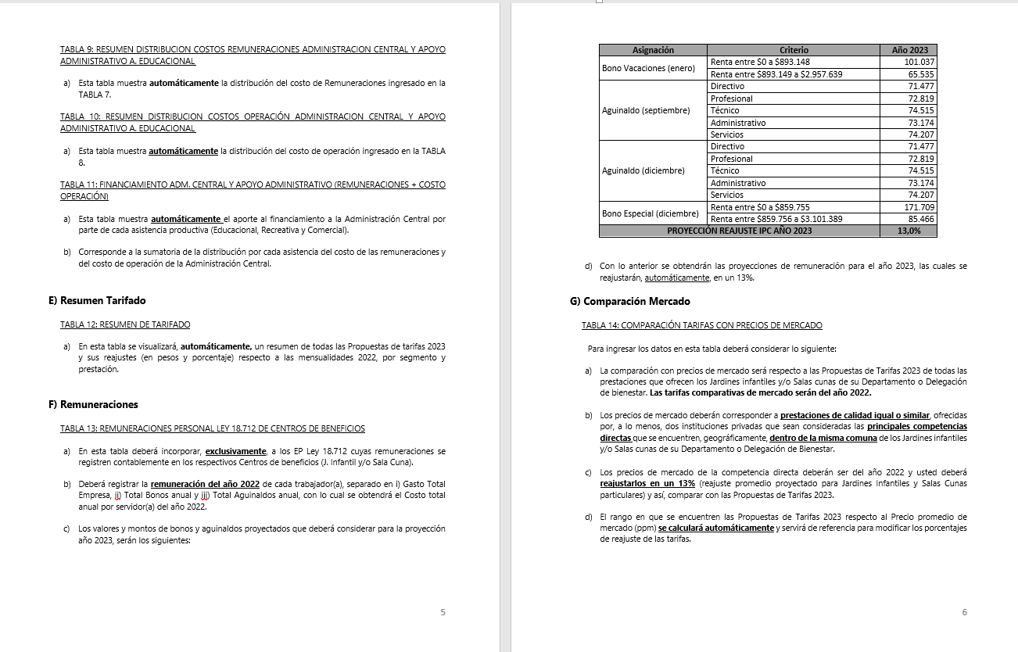
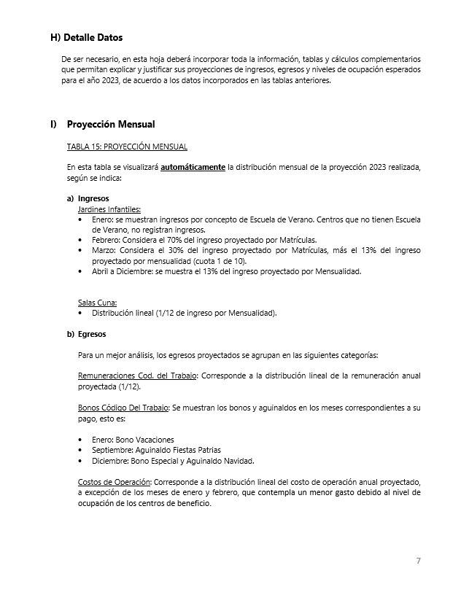
INSTRUCCIONES

INGRESE LOS DATOS EN LAS CELDAS DESTACADAS EN COLOR AMARILLO Y NARANJO

B) Reajuste Tarifas y Ocupación
Ir a
TABLA 4
 |  |  |  |  | ANEXO B
 |  |  |  |  | B) REAJUSTE DE TARIFAS Y METAS DE OCUPACIÓN POR CENTRO DE BENEFICIO

 |  | REPARTICION: |  |  | (DEPTO./DELEG.)

TABLA 3: REAJUSTE DE TARIFAS POR PRESTACIÓN Y SEGMENTO

Jardines Infantiles | Prestación | Mensualidad 2022 |  |  |  |  | Reajuste propuesto |  |  |  |  | Propuesta Mensualidad 2023
 |  | Personal Servicio Activo Armada y otras FFAA | PDI | GENDARMERIA | En retiro | Casos Especiales | Personal Servicio Activo Armada y otras FFAA | PDI | GENDARMERIA | En retiro | Casos Especiales | Personal Servicio Activo Armada y otras FFAA | PDI | GENDARMERIA | En retiro | Casos Especiales
Jardín Infantil Tortuguita Marina | Media jornada | $61,300 | $73,500 | $73,500 | $83,700 | $106,500 | 16.5% | 16.5% | 16.5% | 16.5% | 16.5% | $71,500 | $96,500 | $100,000 | $97,600 | $124,100
 | Doble Jornada | $78,000 | $93,500 | $93,500 | $117,000 | $155,900 | 16.5% | 16.5% | 16.5% | 16.5% | 16.5% | $90,900 | $122,700 | $127,300 | $136,400 | $181,700
Jardín Infantil Burbujitas de Mar | Media jornada | $86,300 | $103,600 | $103,600 | $107,900 | $129,400 | 16.5% | 16.5% | 16.5% | 16.5% | 16.5% | $100,600 | $135,800 | $140,800 | $125,800 | $150,800
 | Jornada Completa | $136,600 | $163,900 | $163,900 | $170,800 | $204,900 | 16.5% | 16.5% | 16.5% | 16.5% | 16.5% | $159,200 | $214,900 | $222,800 | $199,000 | $238,800

Salas Cunas | Prestación | Mensualidad 2022 |  |  |  |  | Reajuste propuesto |  |  |  |  | Propuesta Mensualidad 2023
 |  | Personal Servicio Activo Armada y otras FFAA | PDI | GENDARMERIA | En retiro | Casos Especiales | Personal Servicio Activo Armada y otras FFAA | PDI | GENDARMERIA | En retiro | Casos Especiales | Personal Servicio Activo Armada y otras FFAA | PDI | GENDARMERIA | En retiro | Casos Especiales
Sala Cuna Burbujitas de Mar | Jornada Completa Diurna | $327,700 | $393,300 | $393,300 | $409,600 | $491,600 | 6.0% | 6.0% | 6.0% | 6.0% | 6.0% | $347,400 | $469,000 | $486,400 | $434,200 | $521,100
 | Nocturna | $264,300 |  |  |  |  | 6.0% |  |  |  |  | $280,200
 | Media Jornada | $196,700 | $236,000 | $236,000 | $295,000 | $393,300 | 6.0% | 6.0% | 6.0% | 6.0% | 6.0% | $208,600 | $281,500 | $292,000 | $312,700 | $416,900

TABLA 4: METAS DE OCUPACIÓN POR PRESTACIÓN Y SEGMENTO

Jardines Infantiles | Prestación | Meta Ocupación niños 2023
 |  | Personal Servicio Activo Armada y otras FFAA | PDI | GENDARMERIA | En retiro | Casos Especiales | Total Meta Ocupación
Jardín Infantil Tortuguita Marina | Media jornada | 15 | 0 | 0 | 0 | 0 | 15
 | Doble Jornada | 15 | 0 | 0 | 0 | 0 | 15 | 30
Jardín Infantil Burbujitas de Mar | Media jornada | 25 | 0 | 0 | 0 | 0 | 25
 | Jornada Completa | 0 | 0 | 0 | 0 | 0 | 0 | 25

Salas Cunas | Prestación | Meta Ocupación niños 2023
 |  | Personal Servicio Activo Armada y otras FFAA | PDI | GENDARMERIA | En retiro | Casos Especiales | Total Meta Ocupación
Sala Cuna Burbujitas de Mar | Jornada Completa Diurna | 45 | 0 | 0 | 0 | 0 | 45
 | Nocturna | 28 |  |  |  |  | 28
 | Media Jornada | 0 | 0 | 0 | 0 | 0 | 0 | 45

D) Costos Indirectos
Ir a TABLA 7
Ir a TABLA 8
Ir a TABLA 9
Ir a TABLA 10
Ir a TABLA 11
 |  |  |  | ANEXO D
 |  |  |  | D) COSTOS INDIRECTOS ASISTENCIA EDUCACIONAL

 |  |  | REPARTICION: | (DEPTO./DELEG.)

TABLA 6: REMUNERACIONES DEL PERSONAL LEY 18.712 ADMINISTRACION CENTRAL Y APOYO ADMINISTRATIVO ASISTENCIA EDUCACIONAL |  |  |  |  |  |  |  |  |  |  | TABLA 7: DISTRIBUCION COSTOS REMUNERACIONES ADMINISTRACION CENTRAL Y APOYO ADMINISTRATIVO A. EDUCACIONAL |  |  |  |  |  |  | TABLA 8: COSTOS DE OPERACION ADMINISTRACIÓN CENTRAL Y APOYO ADMINISTRATIVO ASISTENCIA EDUCACIONAL |  |  | TABLA 9: RESUMEN DISTRIBUCION COSTOS REMUNERACIONES ADMINISTRACION CENTRAL Y APOYO ADMINISTRATIVO A. EDUCACIONAL |  |  |  |  |  | TABLA 10: RESUMEN DISTRIBUCION COSTOS OPERACIÓN ADMINISTRACION CENTRAL Y APOYO ADMINISTRATIVO A. EDUCACIONAL |  |  |  |  |  | TABLA 11: FINANCIAMIENTO ADM. CENTRAL Y APOYO ADMINISTRATIVO (REMUNERACIONES + COSTO OPERACIÓN)

 |  |  |  |  |  |  |  |  | Reajuste | 13.0%

Unidades de Apoyo Administrativo |  | Nombre | Apellido | Ocupación / Cargo | Centro de Costo | REMUNERACIONES 2022 |  |  |  | Costo Total por Servidor Reajustado 2023 | ASISTENCIA RECREATIVA |  | ASISTENCIA EDUCACIONAL |  | ASISTENCIA COMERCIAL |  | Tiempo Total | Número de Cuenta | ítem de Gasto (según Plan de Cuenta Institucional) | COSTO INDIRECTO ESTIMADO 2022 | ASISTENCIA RECREATIVA |  | ASISTENCIA EDUCACIONAL |  | ASISTENCIA COMERCIAL |  | ASISTENCIA RECREATIVA |  | ASISTENCIA EDUCACIONAL |  | ASISTENCIA COMERCIAL |  | ASISTENCIA RECREATIVA | ASISTENCIA EDUCACIONAL | ASISTENCIA COMERCIAL
 |  |  |  |  |  | Gasto Total empresa | Total Bonos anual | Total Aguinaldos anual | Costo Total anual por Servidor 2022 |  | % tiempo | $ Costo | % tiempo | $ Costo | % tiempo | $ Costo |  |  |  |  | % tiempo | $ Costo | % tiempo | $ Costo | % tiempo | $ Costo | % tiempo | $ Costo | % tiempo | $ Costo | % tiempo | $ Costo | $ Costo Total | $ Costo Total | $Costo Total
ADMINISTRACIÓN CENTRAL | Departamento de Finanzas y Abastecimiento | Elsa Graciela | Contanzo Montecinos | Encargada de Presupuesto | ADM. CENTRAL | $14,229,408 | $151,001 | $145,638 | $ 14,526,047 | $ 16,414,433 | 13% | $ 2,133,876 | 3% | $ 492,433 | 84 % | $ 13,788,124 | 100% |  | COSTOS DE OPERACIÓN | $ 55,813,404 | 30 % | $ 91,100,084 | 9 % | $ 25,715,891 | 61 % | $ 182,408,022 | 30% | $ 55,158,195 | 9% | $ 7,779,961 | 61 % | $ 55,184,835 | $ 146,258,280 | $ 33,495,852 | $ 237,592,857
 |  | Amelia | Garcia Arredondo | Encargada de Tesorería | ADM. CENTRAL | $10,326,984 | $186,503 | $149,030 | $ 10,662,517 | $ 12,048,644 | 42% | $ 5,084,528 | 9% | $ 1,036,183 | 49 % | $ 5,927,933 | 100% |  | REMUNERACIONES DIRECTAS | $ 1,000,000
 |  | Erika | Groth Vega | Supervisora Contable | ADM. CENTRAL | $10,988,796 | $151,001 | $149,030 | $ 11,288,827 | $ 12,756,375 | 13% | $ 1,658,329 | 3% | $ 382,691 | 84 % | $ 10,715,355 | 100% | 53103050000000 | SUPLENCIAS Y REEMPLAZOS | $ -
 |  | Maritza | Mellado Medina | Operadora sistema Activo | ADM. CENTRAL | $8,350,944 | $272,746 | $146,348 | $ 8,770,038 | $ 9,910,143 | 24% | $ 2,378,434 | 31% | $ 3,062,234 | 45 % | $ 4,469,474 | 100% | 53103060000000 | PERSONAL A TRATO Y TEMPORAL | $ 1,000,000
 |  | Roxana | Correa Villa | Encargada de consumos basicos | ADM. CENTRAL | $9,591,000 | $272,746 | $146,348 | $ 10,010,094 | $ 11,311,406 | 0% | $ 0 | 0% | $ 0 | 100 % | $ 11,311,406 | 100% | 53103080010000 | OTRAS REMUNERACIONES | $ -
 |  | Franco | Hinojosa Canales | Administrativo | ADM. CENTRAL | $11,032,452 | $151,001 | $144,838 | $ 11,328,291 | $ 12,800,969 | 94% | $ 12,007,309 | 1% | $ 153,612 | 5 % | $ 640,048 | 100% |  | GASTO DE OPERACIÓN | $ 54,813,404
 |  | Roxana | Muñoz Cruces | Administrativo | ADM. CENTRAL | $9,346,032 | $272,746 | $149,030 | $ 9,767,808 | $ 11,037,623 | 33% | $ 3,642,416 | 12% | $ 1,324,515 | 55 % | $ 6,070,693 | 100% | 53201010100000 | ALIMENTOS Y BEBIDAS | $ 12,628,540
 |  | Antonio | Toledo Araneda | Administrativo | ADM. CENTRAL | $12,318,924 | $151,001 | $146,348 | $ 12,616,273 | $ 14,256,388 | 56% | $ 7,983,578 | 27% | $ 3,849,225 | 17 % | $ 2,423,586 | 100% | 53202010100000 | TEXTILES Y ACABADOS TEXTILES | $ 667,763
 |  | Cristian | Villegas Ulloa | Administrativo | ADM. CENTRAL | $10,572,828 | $186,503 | $146,348 | $ 10,905,679 | $ 12,323,417 | 35% | $ 4,313,196 | 10% | $ 1,232,342 | 55 % | $ 6,777,879 | 100% | 53203010100000 | COMBUSTIBLE LUBRIC P.VEHICULOS | $ 3,842,703
 |  |  |  |  |  |  |  |  | $ 0 | $ 0 | 0% | $ 0 | 0% | $ 0 | 0 % | $ 0 | 0% | 53203030000000 | PARA CALEFACCION | $ -
 | Departamento de RR.HH. | Luis | Garrido Miranda | Administrativo | ADM. CENTRAL | $10,245,504 | $272,746 | $146,348 | $ 10,664,598 | $ 12,050,996 | 31% | $ 3,711,707 | 11% | $ 1,313,559 | 58 % | $ 7,025,731 | 100% | 53204030000000 | PRODUCTOS QUIMICOS | $ -
 |  | Lilian | Garcia Ponce | Encargado RR.HH. | ADM. CENTRAL | $20,869,344 | $151,001 | $145,638 | $ 21,165,983 | $ 23,917,561 | 31% | $ 7,366,609 | 11% | $ 2,607,014 | 58 % | $ 13,943,938 | 100% | 53204100100001 | MAT.P/MATEN.Y REPARACION | $ 5,067,445
 |  | Solange Alejandra | Barra Gonzalez | Administrativo | ADM. CENTRAL | $13,522,320 | $151,001 | $146,348 | $ 13,819,669 | $ 15,616,226 | 31% | $ 4,809,798 | 11% | $ 1,702,169 | 58 % | $ 9,104,260 | 100% | 53204130100000 | EQUIPOS MENORES | $ -
 |  | Ramon | Delgado Ramirez | Administrativo | ADM. CENTRAL | $8,292,828 | $272,746 | $146,348 | $ 8,711,922 | $ 9,844,472 | 31% | $ 3,032,097 | 11% | $ 1,073,047 | 58 % | $ 5,739,327 | 100% | 53205010100000 | ELECTRICIDAD | $ 8,547,932
 |  | Silvana | Mena Meriño | Prevencionista de Riesgo | ADM. CENTRAL | $12,361,560 | $151,001 | $145,638 | $ 12,658,199 | $ 14,303,765 | 33% | $ 4,691,635 | 10% | $ 1,416,073 | 57 % | $ 8,196,057 | 100% | 53205020100000 | AGUA | $ 1,533,259
 |  |  |  |  |  | $- | $- | $- | $ 0 | $ 0 | 0% | $ 0 | 0% | $ 0 | 0 % | $ 0 | 0% | 53205030100000 | GAS | $ 802,152
 |  |  |  |  |  | $- | $- | $- | $ 0 | $ 0 | 0% | $ 0 | 0% | $ 0 | 0 % | $ 0 | 0% | 53205050100000 | TELEFONIA FIJA | $ 1,866,898
 |  |  |  |  |  | $- | $- | $- | $ 0 | $ 0 | 0% | $ 0 | 0% | $ 0 | 0 % | $ 0 | 0% | 53205060100000 | TELEFONIA CELULAR | $ -
 |  |  |  |  |  | $- | $- | $- | $ 0 | $ 0 | 0% | $ 0 | 0% | $ 0 | 0 % | $ 0 | 0% | 53205070100000 | ACCESO A INTERNET | $ 815,998
 |  |  |  |  |  | $- | $- | $- | $ 0 | $ 0 | 0% | $ 0 | 0% | $ 0 | 0 % | $ 0 | 0% | 53208010100000 | SERVICIOS DE ASEO | $ 1,369,459
 | Departamento de Informática | Jorge | Ramirez Sepulveda | Encargado mantención informática | ADM. CENTRAL | $14,292,840 | $151,001 | $149,030 | $ 14,592,871 | $ 16,489,944 | 22% | $ 3,545,338 | 6% | $ 1,005,887 | 72 % | $ 11,938,720 | 100% | 53208070100001 | PASAJES, FLETES Y BODEGAJE | $ 1,367,492
 |  |  |  |  |  | $- | $- | $- | $ 0 | $ 0 | 0% | $ 0 | 0% | $ 0 | 0 % | $ 0 | 0% | 53208100100001 | SERVICIO DE SUSCRIPCION | $ -
 |  |  |  |  |  | $- | $- | $- | $ 0 | $ 0 | 0% | $ 0 | 0% | $ 0 | 0 % | $ 0 | 0% | 53211030000000 | SERVICIOS INFORMATICOS | $ -
 |  |  |  |  |  | $- | $- | $- | $ 0 | $ 0 | 0% | $ 0 | 0% | $ 0 | 0 % | $ 0 | 0% | 53212020100000 | GASTOS MENORES (FOFI) | $ 16,303,763
 |  |  |  |  |  | $- | $- | $- | $ 0 | $ 0 | 0% | $ 0 | 0% | $ 0 | 0 % | $ 0 | 0% | 53214020000000 | MAQUINAS Y EQUIPOS DE OFICINA | $ -
 | Otros | Hector | Valencia Coronado | Encargado Contratos Adq. | ADM. CENTRAL | $7,721,388 | $272,746 | $146,348 | $ 8,140,482 | $ 9,198,745 | 35% | $ 3,219,561 | 10% | $ 919,874 | 55 % | $ 5,059,310 | 100% |  | GASTOS DE ADMINISTRACIÓN Y VENTAS | $ 34,712,368
 |  | Javier | Niño Rubilar | Encargado Infraestructura | ADM. CENTRAL | $12,294,840 | $272,746 | $145,638 | $ 12,713,224 | $ 14,365,943 | 49% | $ 7,010,580 | 9% | $ 1,292,935 | 42 % | $ 6,062,428 | 100% |  | GASTO EN PERSONAL | $ 2,361,493
 |  | Carlos | Rojas Solar | Planes y Gestión | ADM. CENTRAL | $23,389,500 | $272,746 | $145,638 | $ 23,807,884 | $ 26,902,909 | 25% | $ 6,725,727 | 5% | $ 1,210,631 | 71 % | $ 18,966,551 | 100% | 53202020100000 | VESTUARIO ACC.Y PRENDAS DIVERS | $ -
 |  | Silvya | Soto Villegas | Auditoría Interna | ADM. CENTRAL | $18,790,992 | $272,746 | $145,638 | $ 19,209,376 | $ 21,706,595 | 20% | $ 4,341,319 | 4% | $ 868,264 | 76 % | $ 16,497,012 | 100% | 53202030000000 | CALZADO | $ -
 |  | Jaime | Ramos Morales | Administrativo | ADM. CENTRAL | $9,685,428 | $272,746 | $146,348 | $ 10,104,522 | $ 11,418,110 | 20% | $ 2,283,622 | 4% | $ 456,724 | 76 % | $ 8,677,763 | 100% | 53211020000000 | CURSOS DE CAPACITACION | $ -
 |  | Jaenette | Retamal Mendoza | Administrativo | ASISTENCIA JUR. | $8,916,600 | $272,746 | $146,348 | $ 9,335,694 | $ 10,549,334 | 11% | $ 1,160,427 | 3% | $ 316,480 | 86 % | $ 9,072,427 | 100% | 53101004030000 | VIATICOS PERSONAL COD.TRABAJO | $ 2,361,493
 |  |  |  |  |  | $- | $- | $- | $ 0 | $ 0 | 0% | $ 0 | 0% | $ 0 | 0 % | $ 0 | 0% |  | CONSUMOS BÁSICOS | $ 585,691
 |  |  |  |  |  | $- | $- | $- | $ 0 | $ 0 | 0% | $ 0 | 0% | $ 0 | 0 % | $ 0 | 0% | 53205080000000 | ENLACES DE TELECOMUNICACIONES | $ -
 |  |  |  |  |  | $- | $- | $- | $ 0 | $ 0 | 0% | $ 0 | 0% | $ 0 | 0 % | $ 0 | 0% | 53205990000000 | OTROS SERVICIOS BASICOS | $ 585,691
 |  |  |  |  |  | $- | $- | $- | $ 0 | $ 0 | 0% | $ 0 | 0% | $ 0 | 0 % | $ 0 | 0% |  | BIENES DE CONSUMO | $ 12,037,979
 |  |  |  |  |  | $- | $- | $- | $ 0 | $ 0 | 0% | $ 0 | 0% | $ 0 | 0 % | $ 0 | 0% | 53203010200000 | COMB.LUBR.DIRECTOS-INDIRECTOS | $ -
 |  |  |  |  |  | $- | $- | $- | $ 0 | $ 0 | 0% | $ 0 | 0% | $ 0 | 0 % | $ 0 | 0% | 53204010000000 | MATERIALES DE OFICINA | $ 3,752,282
 |  |  |  |  |  | $- | $- | $- | $ 0 | $ 0 | 0% | $ 0 | 0% | $ 0 | 0 % | $ 0 | 0% | 53204040200000 | PROD.QUIMIC,FARMACEUTICOS IND. | $ -
 |  |  |  |  |  | $- | $- | $- | $ 0 | $ 0 | 0% | $ 0 | 0% | $ 0 | 0 % | $ 0 | 0% | 53204060000000 | FERT.INSECT.FUNG.Y OTROS | $ -
 |  |  |  |  |  | $- | $- | $- | $ 0 | $ 0 | 0% | $ 0 | 0% | $ 0 | 0 % | $ 0 | 0% | 53204070000000 | MAT.Y UTILES DE ASEO | $ 4,562,447
 |  |  |  |  |  | $- | $- | $- | $ 0 | $ 0 | 0% | $ 0 | 0% | $ 0 | 0 % | $ 0 | 0% | 53204080000000 | MENAJE OFICINA CASINO Y OTROS | $ 3,723,250
 |  |  |  |  |  | $- | $- | $- | $ 0 | $ 0 | 0% | $ 0 | 0% | $ 0 | 0 % | $ 0 | 0% | 53214010000000 | MOBILIARIO Y OTROS | $ -
 |  |  |  |  |  | $- | $- | $- | $ 0 | $ 0 | 0% | $ 0 | 0% | $ 0 | 0 % | $ 0 | 0% | 53214040000000 | EQUIPOS COMPUTACIONALES | $ -
 |  |  |  |  |  | $- | $- | $- | $ 0 | $ 0 | 0% | $ 0 | 0% | $ 0 | 0 % | $ 0 | 0% | 55201010100004 | COSTO SERVICIO DESAYUNO | $ -
 |  |  |  |  |  | $- | $- | $- | $ 0 | $ 0 | 0% | $ 0 | 0% | $ 0 | 0 % | $ 0 | 0% | 55201010100005 | COSTOS DE TEXT. VEST,O PRENDAS | $ -
 |  |  |  |  |  | $- | $- | $- | $ 0 | $ 0 | 0% | $ 0 | 0% | $ 0 | 0 % | $ 0 | 0% |  | SERVICIOS GENERALES | $ 9,708,052
 |  |  |  |  | ADM. CENTRAL | $- | $- | $- | $ 0 | $ 0 | 0% | $ 0 | 0% | $ 0 | 0 % | $ 0 | 0% | 53207010000000 | SERVICIO DE PUBLICIDAD | $ -
 |  |  |  |  |  |  |  |  |  | $ 299,223,998 | 30 % | $ 91,100,084 | 9 % | $ 25,715,891 | 61 % | $ 182,408,022 |  | 53207020000000 | SERVICIO DE IMPRESION | $ 636,051
 |  |  |  |  |  |  |  |  |  | 100 % |  |  |  |  |  |  |  | 53208020000000 | SERVICIOS DE VIGILANCIA | $ -
 |  |  |  |  |  |  |  |  |  |  |  |  |  |  |  |  |  | 53208990000000 | OTROS SERVICIOS GENERALES | $ 4,871,541
ÁREA APOYO A. EDUCACIONAL | Asistencia Rceracional | Raul | Asencio Peña | Encargado Área Hospedaje y Rec | APOYO ADM. | $13,210,368 | $151,001 | $149,030 | $ 13,510,399 | $ 15,266,751 |  |  |  |  |  |  |  | 53209010000000 | ARRIENDO DE TERRENOS | $ -
 |  | Rosa | Jara Fuentes | Secretaria Administrativa | APOYO ADM. | $10,579,068 | $186,503 | $146,348 | $ 10,911,919 | $ 12,330,468 |  |  |  |  |  |  |  | 53209040000000 | ARRIENDO DE MOBILIARIO Y OTROS | $ -
 |  |  |  |  |  | $- | $- | $- | $ 0 | $ 0 |  |  |  |  |  |  |  | 53209050000000 | ARRIENDO DE MAQUINAS Y EQUIPOS | $ 3,027,633
 |  |  |  |  |  | $- | $- | $- | $ 0 | $ 0 |  |  |  |  |  |  |  | 53209990000000 | OTROS ARRIENDOS | $ -
 |  |  |  |  |  | $- | $- | $- | $ 0 | $ 0 |  |  |  |  |  |  |  | 53210020100000 | SEGURO INMUEBLES | $ 1,172,827
 |  |  |  |  |  |  |  |  |  | $ 27,597,219 |  |  |  |  |  |  |  |  | MANTENCIÓN Y REPARACIÓN | $ 4,049,696
 |  |  |  |  |  |  |  |  |  | 100 % |  |  |  |  |  |  |  | 53206030000000 | MANT.Y REPAR. MOBILIARIO Y OTROS | $ -
 |  |  |  |  |  |  |  |  |  |  |  |  |  |  |  |  |  | 53206040000000 | MANT.Y REPAR. DE EQUIPOS OFICINA | $ -
 |  |  |  |  |  |  |  |  |  |  |  |  |  |  |  |  |  | 53206060000000 | MANT.Y REPAR. OTRAS MAQ. Y EQUIP. | $ -
 |  |  |  |  |  |  |  |  |  |  |  |  |  |  |  |  |  | 53206070000000 | MANT.Y REPAR. EQUIPOS INFORMATICOS | $ -
 |  |  |  |  |  |  |  |  |  |  |  |  |  |  |  |  |  | 53206990000000 | OTROS MANTEN. Y REPAR. MENORES | $ 583,847
 |  |  |  |  |  |  |  |  |  |  |  |  |  |  |  |  |  | 53208030000000 | SERVICIO DE MANTENCION JARDINES | $ -
 |  |  |  |  |  |  |  |  |  |  |  |  |  |  |  |  |  | 53212060000000 | OTROS GASTOS IMPREVISTOS | $ 3,465,850
 |  |  |  |  |  |  |  |  |  |  |  |  |  |  |  |  |  |  | OTROS GASTOS | $ 5,969,456
 |  |  |  |  |  |  |  |  |  |  |  |  |  |  |  |  |  | 53204999000000 | OTROS MATERIALES DE USO CONSUMO | $ 5,969,456
 |  |  |  |  |  |  |  |  |  |  |  |  |  |  |  |  |  |  | COSTO TOTAL | $ 90,525,772

